省路桥项目
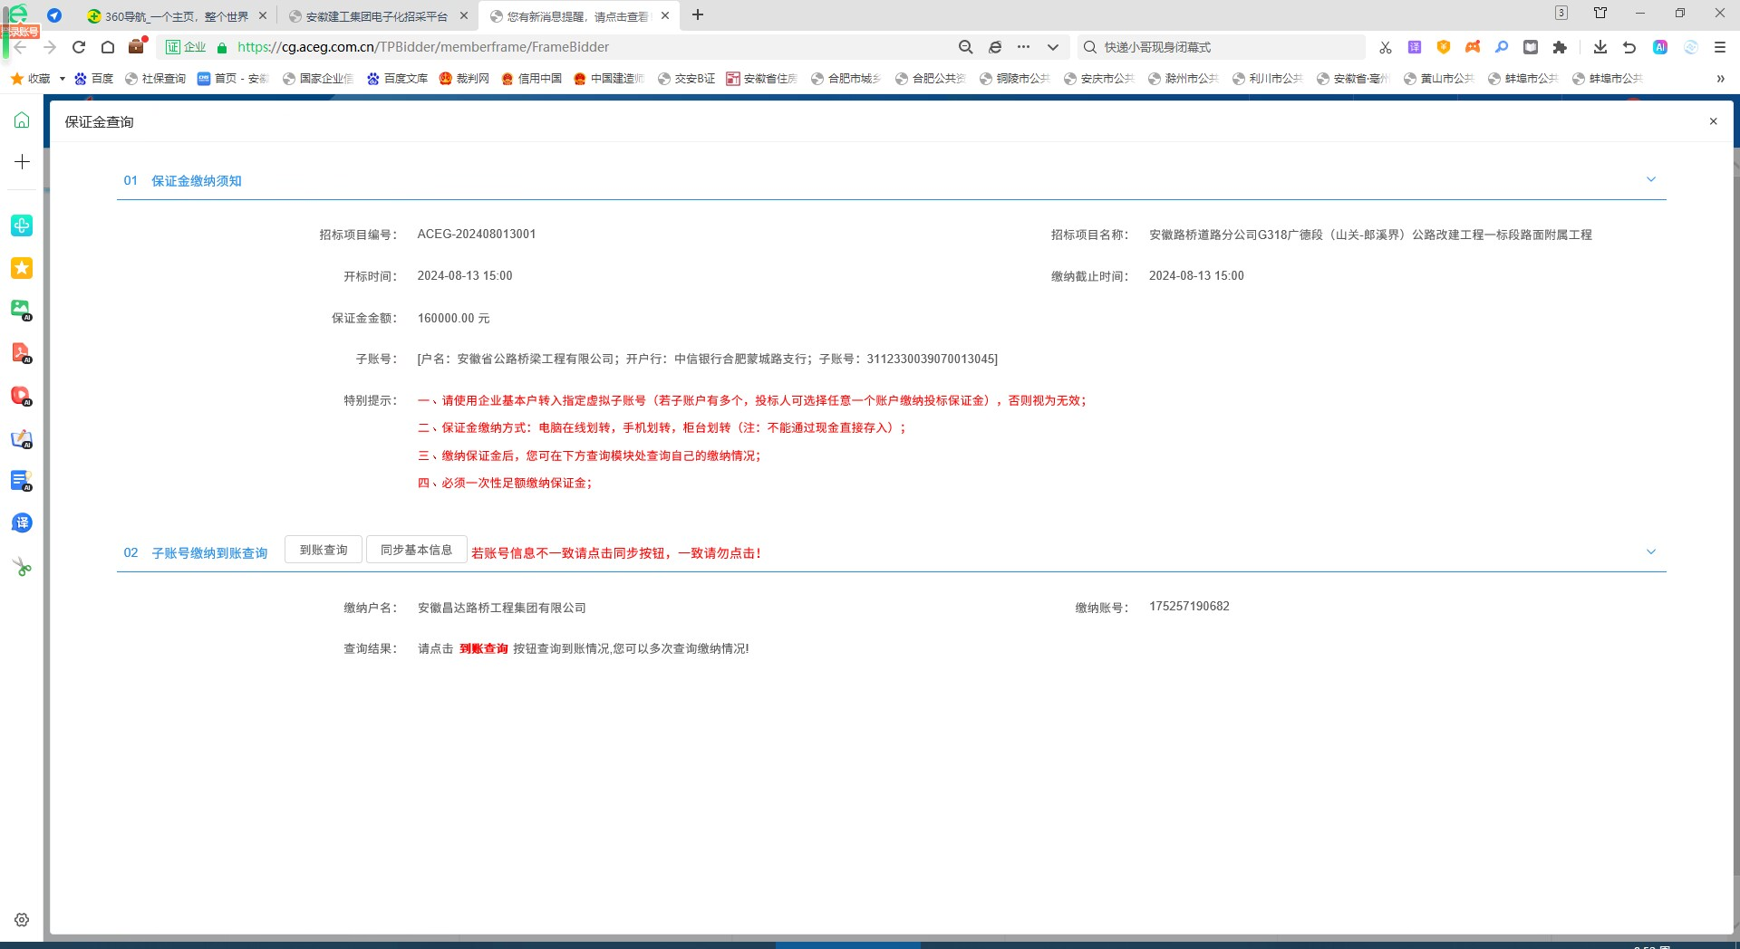
2023年昌达公司(安徽大区)保证金申请表 NO：02
项目及标段名称 |  | 安徽路桥道路分公司G318广德段（山关-郎溪界）公路改建工程一标段路面附属工程
保 证 金 转 款 申 请 | 保证金用途 | 投标保证金
 | 区域负责人 | 安徽大区 | 收 款 人 信 息 | 户 名 | 安徽省公路桥梁工程有限公司
 |  |  |  | 账 号 | 3112330039070013045
 | 主管 |  |  | 开户行 | 中信银行合肥蒙城路支行
 |  |  |  | 金 额 | 160,000.00
 | 联系人 | 管-孙传伟 |  | 备 注 | /
 | 区域申请人 | 孙传伟
 | 区域负责人 | 施迎东
 | 财务部转款确认
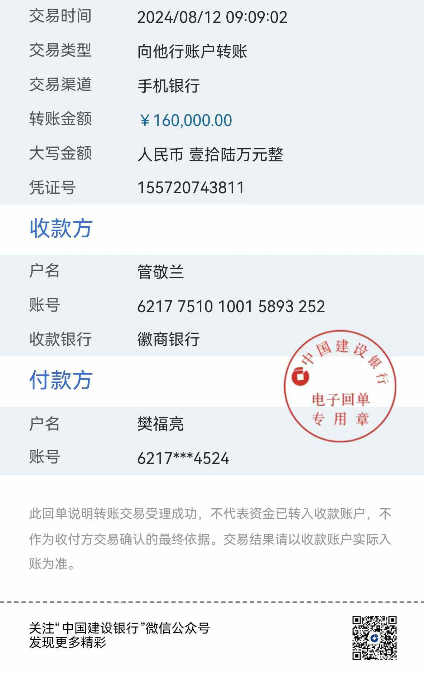
保 证 金 退 款 申 请 | 退回保证金金额 |  | 收款人 信息 | 户 名
 |  |  |  | 账 号
 |  |  |  | 开户行
 | 收费项目 | 金 额 | 收费项目 |  | 金 额
 | 标书费 |  | 资质使用费
 | 出场费 |  | 利息费用
 | ...
 | 收费方式 （单独支付） |  | 实际申请退款金额 |  | ....
 | 费用是否已缴纳 | £是 £否
区域申请人：
区域负责人签字：

